Page_Présentation_Tableur
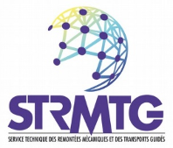
Version 1 |  | Février 2024

Outil tableur pour le calcul de l’indice d’acceptabilité du risque
Guide technique STRMTG | Méthodologie d’évaluation de l’acceptabilité du risque - Lubrification Tête de Rail » V1

Ce tableur est un outil opérationnel accompagnant le guide technique STRMTG « Méthodologie d’évaluation de l’acceptabilité du risque - Lubrification Tête de Rail V1 » Cet outil permet de calculer l’indice d’acceptabilité du risque en prenant en compte les 6 critères caractérisant une zone : - 3 critères de gravité : vitesse, profil longitudinal, obstacle fixe ; - 3 critères d’occurence : accidentologie, conflit tiers, visibilité. L’onglet distingue le cas d’une zone circulée en pente d’une zone circulée en rampe.

Les seules cellules à renseigner avec une coche « X » sont de couleur magenta et encadrées par des bordures extérieures épaisses.

Le tableur est disponible en téléchargement sur le site du STRMTG :
https://www.strmtg.developpement-durable.gouv.fr/guides-techniques-a150.html

